После тестирования Naumen
Задача (описание проблемы, которую хотим решить) | Предполагаемый вариант решения | Скрины (если есть) | Комментарий
В данном функционале отсутствует шапка статьи, где указана проблематика вопроса и ссылки на смежные статьи, где может быть нужное решенние. Вопросы могут быть очень близкими по сути, поэтому для того, чтобы и новичок, и опытный одинаково могли воспользоваться статьей, необходим текст под заголовком статьи. | Ранее обсуждалось использование снипетов, но их проблема в том, что они помогают находить отрывок в статье, при этом не отвечают на вопрос верной ли статьей пользуется консультант. Поэтому лучшее решение именно текст, где будет и вопрос содержаться, и ссылки на схожие вопросы вида "Если вопрос такой, то необходимо работать по такой статье" (знанию) |  | Требуется интервью для лучшего понимания запроса (речь об аннотации в статье, об отображении аннотации к статье в поиске или чем-то другом)
Для более точного сбора статистики, кнопки ознакомления со статьей недостаточно, зачастую необходимо в рамках этой же кнопки задавать уточняющие вопросы вида "каким разделом статьи консультант воспользовался" или "какой операционной системой пользовался клиент" в рамках текущей статьи. | Как вижу на данный момент, решением будет введение после нажатия на кнопку ознакомления активных полей в виде теста или полей с галочками, которую можно настроить под каждую статью (у каждой статьи - свои тестовые поля) |  | Предполагаем, что вы можете использовать существующий функционал - при публикации статьи использовать тип оповещения "пройти тестирование" на вкладке "версионность". В этом случае в визард публикации контента добавится вкладка "тест" - в ней вы сможете добавить вопросы, на которые должен ответить пользователь для подтверждения ознакомления со статьей/изменениями. Более подробно ознакомиться с функционалом можно в руководстве пользователя.
Нужно онлайн сохраниение статьи в момент ее написания, а то сидишь, долго делаешь спойлер, нажимаешь в какой-то момент кнтрл + ф и всё заново делать |  |  | В системе реализовано автоматическое сохранение изменений при редактировании статьи. Все черновики хранятся в разделе "Черновики" в окне "Создать", которое открывается по нажатию на кнопку "Создать" в правой верхней части экрана. Подскажите, актуален ли еще запрос?
В инфоблок запихивается весь текст, а не только выделенный |  |  | В инфоблок действительно добавляется весь текст абзаца. Если не весь текст абзаца требуется добавить в инфоблок, нужно предварительно разделить текст на абзацы. Или сначала создать инфоблок, потом добавлять в него нужный текст.
Нет возможности одновременного выделения текста в разных местах с помощью удержания CTRL | добавить такую возможность |  | Добавили задачу в бэклог, приоритет - низкий
Интуитивное определение текста который надо поместить в спойлер или в инфоблок очень сильно мешает. Неоднократно приходится тыкать ненужные отступы или удалять их. помимо этого гдето в процессе написания статьи можно наткунтся на то что она оказывается выпала из спойлера и обртано уже никак не вернуть и надо заново сражаться с отступами. Катастрофически неудобно. | Убрать полностью интуитивное определниелибо либо сделать переключение с автоматического на ручной. Но попробовав написать статью с автоматикой, руки опускаются, когда всё встает не так как нужно, практически каждый раз | 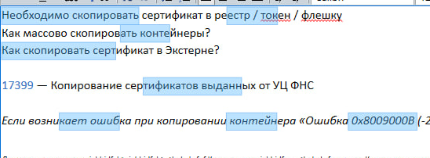 | Требуется интервью для лучшего понимания запроса

